Ohje
Tällä sivulla on ohjeet SIPOCin ja Arvovirtakartan täyttämiselle *** Lue tämä ohjesivu ennen pohjan täyttämistä ***

Ennen SIPOC ja arvovirtakartta työn aloittamista on suositeltavaa hankkia perusymmärrys lean menetelmästä. Aiheesta on lukuisia kirjoja(suomeksi e.g. Tätä on lean:Modig Niklas, Lean Startup:Eric Ries, Lean asiantuntijatyön johtamisessa: Sari Torkola) Koulutusta kannattaa katsoa esimerkiksi Helsingin Oiva Akatemia tarjonnasta.

D
C
B
A
E
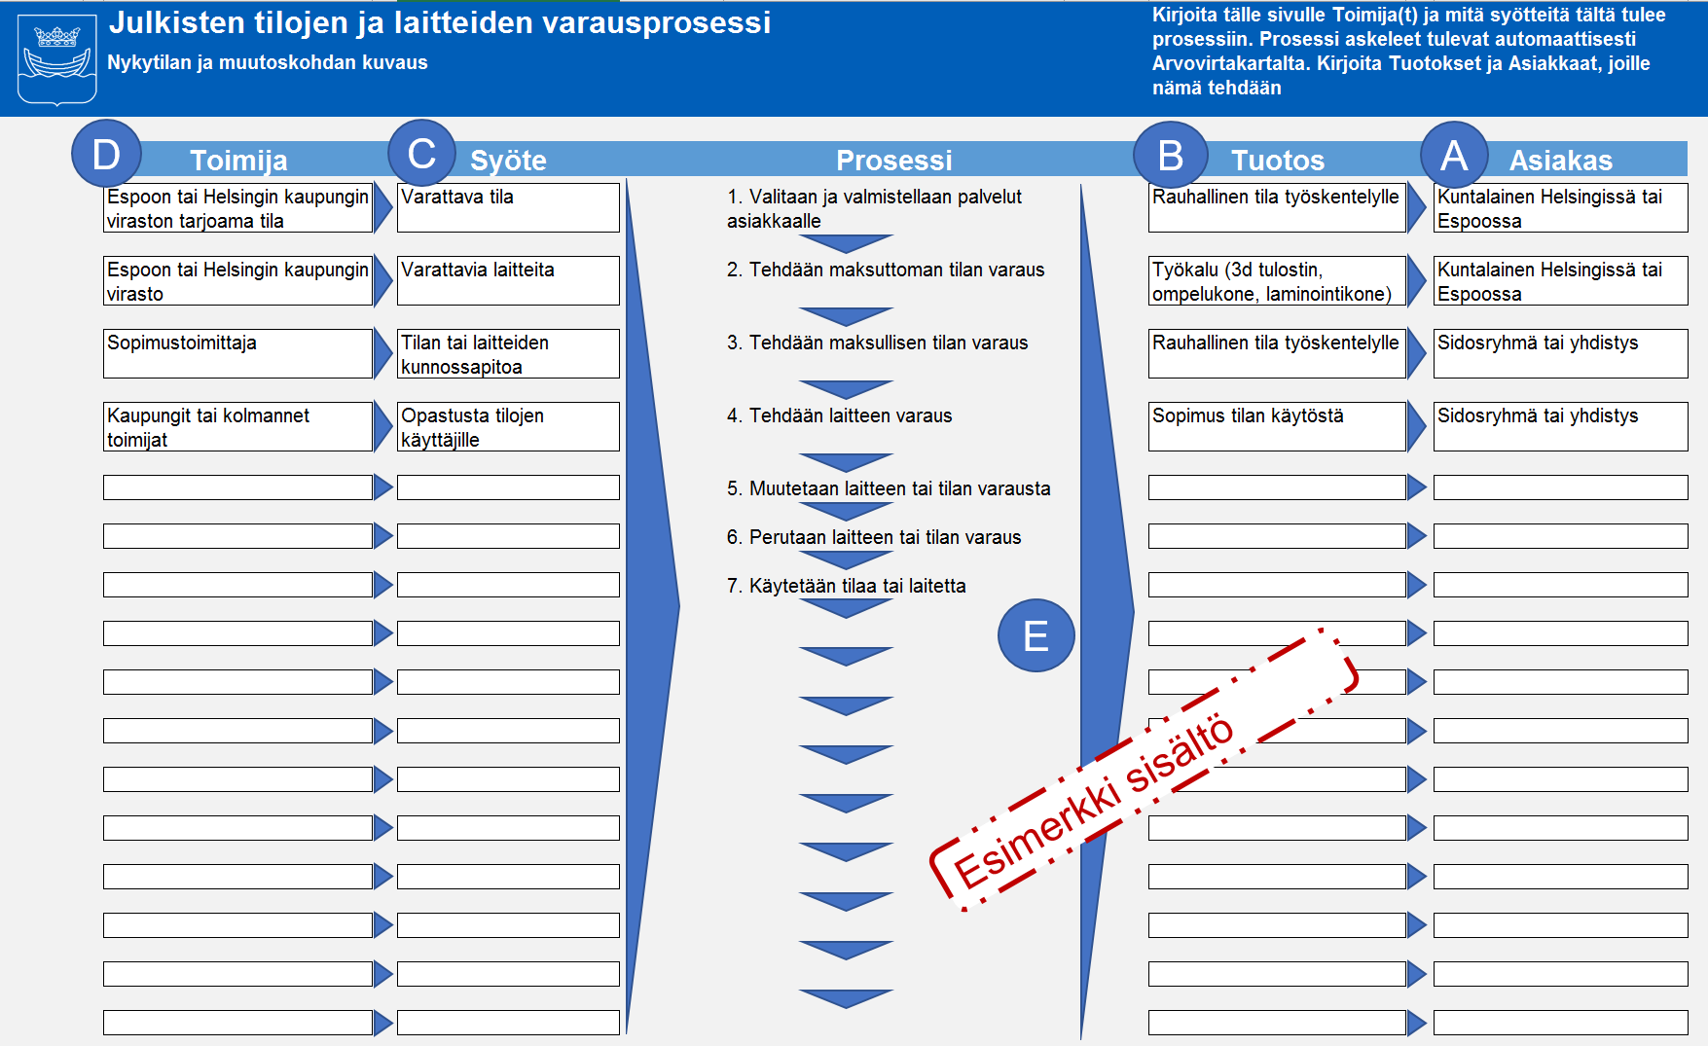 1. Aloita täyttäminen "SIPOC-nykytila" sivulta. SIPOC on termi, joka tulee sanoista Supplier(Toimija), Input(Syöte), Process(Prosessi), Output(Tuotos), Customer(Asiakas). Täytä tälle sivulle A) Asiakkaat, ja kunkin asiakkaan kohdalle ne B) Tuotokset, joita asiakas odottaa. Kirjoita ne C) Syötteet, joita tuotoksen tekemiseen tarvitaan. Kirjoita kunkin syötteen kohdalle D) Toimija, jolta tämä syöte tulee. E) kohta täytetään automaattisesti arvovirtakartan perusteella. | Huomaa: Prosessi askeleita ei täytetä tälle sivulle, ne haetaan automaattisesti Arvovirtakartta sivulta.

2. Arvovirtakartan rooli on kuvata se tapa, jolla Sipocissa kuvatut Syötteet muutetaan Tuotoksiksi. Aloita kuvaamalla Prosessi askeleet sivun ylä reunaan. Prosessi askeleet vastaavat kysymykseen "Mitä tapahtuu, jotta Syötteet saadaan muokattua Asiakkaan odottamiksi Tuotoksiksi?" | Huomaa: Keskity kuvaamaan mitä tapahtuu, ei sitä miten se tapahtuu tai kenen toimesta. Tämä kuvataan seuraavassa vaiheessa.

1
2
 3. Uusien prosessi askelten luominen tapahtuu kopioimalla aikaisempia. 1) maalaa koko prosessiaskel ja paina CTRL-C. 2) valitse kohde ja paina CTRL-V
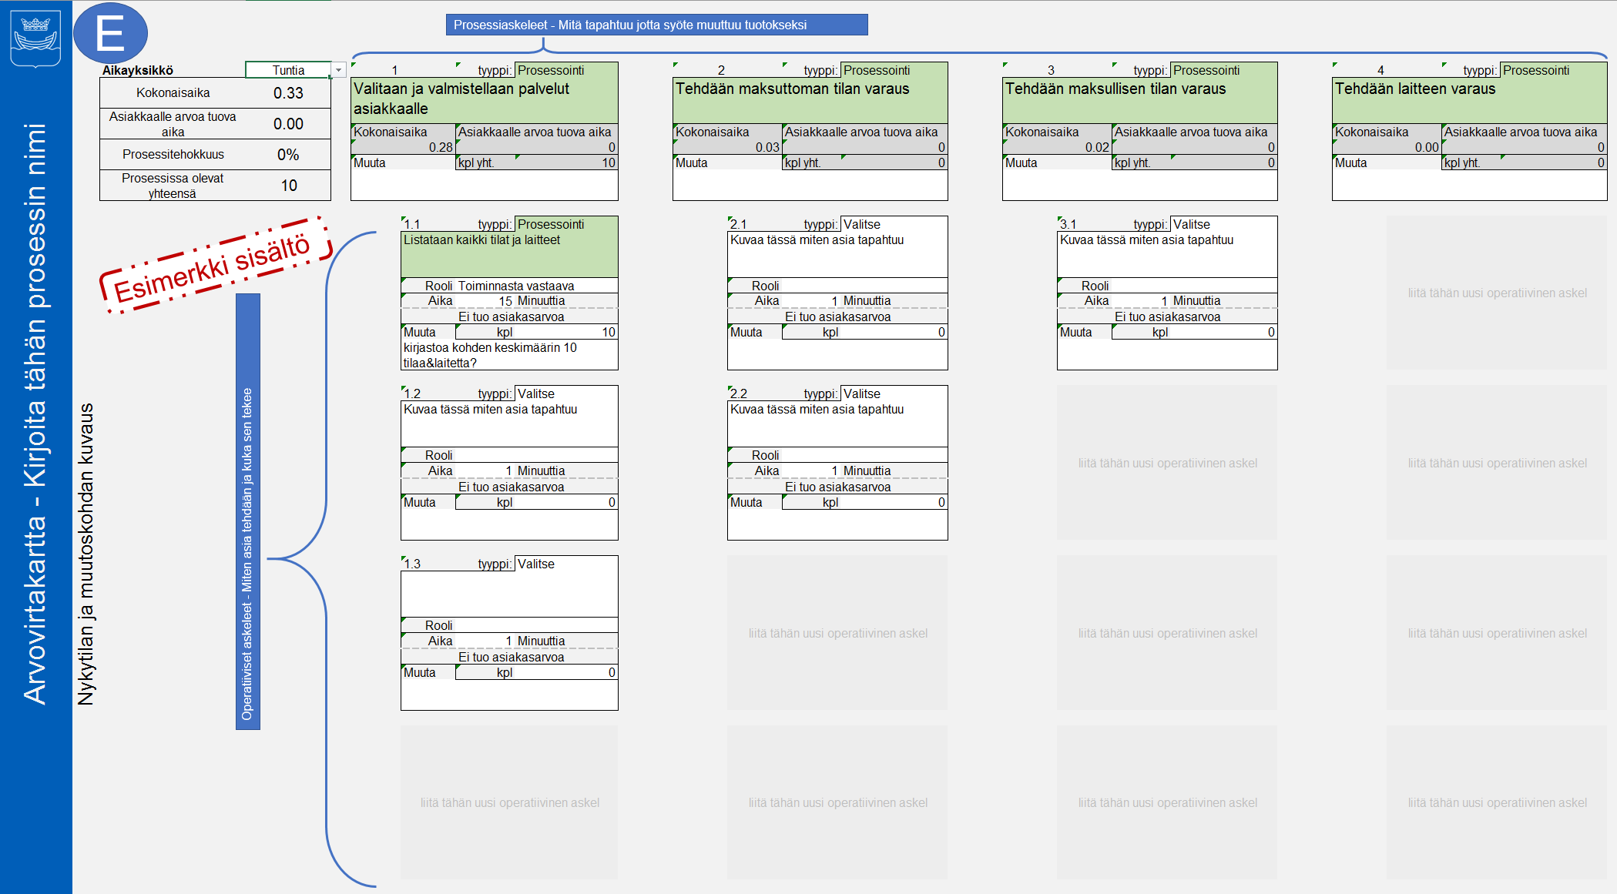 4. Prosessi askeleiden kuvaamisen jälkeen Arvovirtakartta-sivun tulisi näyttää suunnilleen tältä: | Huomaa: Prosessi askeleet antavat korkean tason kuvan siitä MITÄ tapahtuu. Niiden tarkoitus ei ole kertoa miten asiat tapahtuvat, eikä tältä tasolta näin ollen pääse kiinni siihen mitä pitäisi muuttaa ja miksi. Tätä varten tarvitaan kunkon prosessi askeleen Operatiiviset askeleet kuvaamaan MITEN ja minkä ROOLIN toimesta työ tapahtuu.

1
2
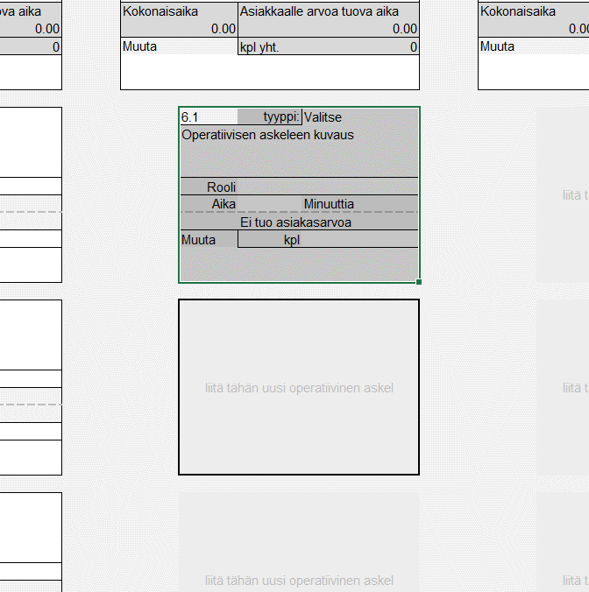 5. Operatiivisten askeleiden tarkoitus on kuva MITEN työ tapahtuu. Luo uusia Operatiivisia askeleita samalla tavalla kuin prosessi askeleita. 1) Valitse koko Operatiivinen askel, paina CTRL-C. 2) Sitten valitse paikka johon haluat askeleen kopioida ja paina CTRL-V. | Huomaa: ÄLÄ käytä leikkaa (CTRL-X) komentoa. Tämä rikkoo laskentalomakkeen toiminnan kannalta olennaiset kaavat.

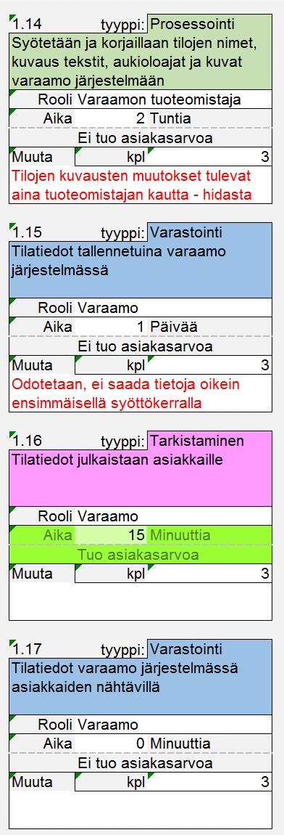
6. Kirjoita Operatiivisiin askeleisiin MITEN työ tehdään. Tässä kannattaa mennä hyvin yksityiskohtaiselle tasolle, jotta saadaan ongelmakohdat näkyville. Ole hyvin konkreettinen. Tarkoitus on viedä kuvaus sellaiselle tasolle että työn variaatio ja ongelmat tulevat näkyville. 1.14) Tietoja joudutaan muuttamaan, vain yksi henkilö tekee muutoksia, 1.15) Odotetaan että tiedot saavat lopullisen muotonsa | Huomaa: Voit myös lisätä Roolin, joka työtä tekee, tai kuinka kauan siihen menee aikaa. Työn alla kohtaan on tarkoitus laittaa luku kuvaamaan sitä montako asiaa on työstössä tai jonossa kyseisessä operatiivisessa askelessa ((Work In Progress - WIP on tälle yleisesti käytetty lean termi)
 | Huomaa: Operatiivisilla askeleilla on värikoodaus, jotta visuaalisesti on helpompi havaita minkä tyyppisiä aktiviteettejä tapahtuu.

 | Prosessointi
 | Tehdään työtä, joka muuntaa syötteitä lähemmäksi asiakkaalle tehtävää tuotosta

 | Liikuttaminen
 | Lähetetään sähköpostia, soitetaan ja kysytään tietoa, siirretään fyysisiä asioita

 | Varastointi
 | Työn kohde odottaa. Sähköposti saapuneet kansiossa, potilas jonossa, tieto tietovarannossa.

 | Tarkistaminen
 | Työn kohdetta tarkastellaan, mutta versinaista työstöä ei tehdä. Esim päätöksen teko, työn jäljen arviointi

 | Valmistautuminen
 | Kertaluonteinen tekeminen e.g. käynnistetään tietokone päivän aluksi

 | Poikkeustilanne
 | Odottamaton tilanne, jonka tapaisiin on törmätty aikaisemminkin ja on oletettavaan että törmätään jatkossakin

 | Henkilökohtainen
 | Henkilökohtaisesta syystä johtuva aikavaraus.

7. Operatiivisten askeleiden kuvaamisen jälkeen Arvovirtakartta-sivun tulisi näyttää suunnilleen tältä:
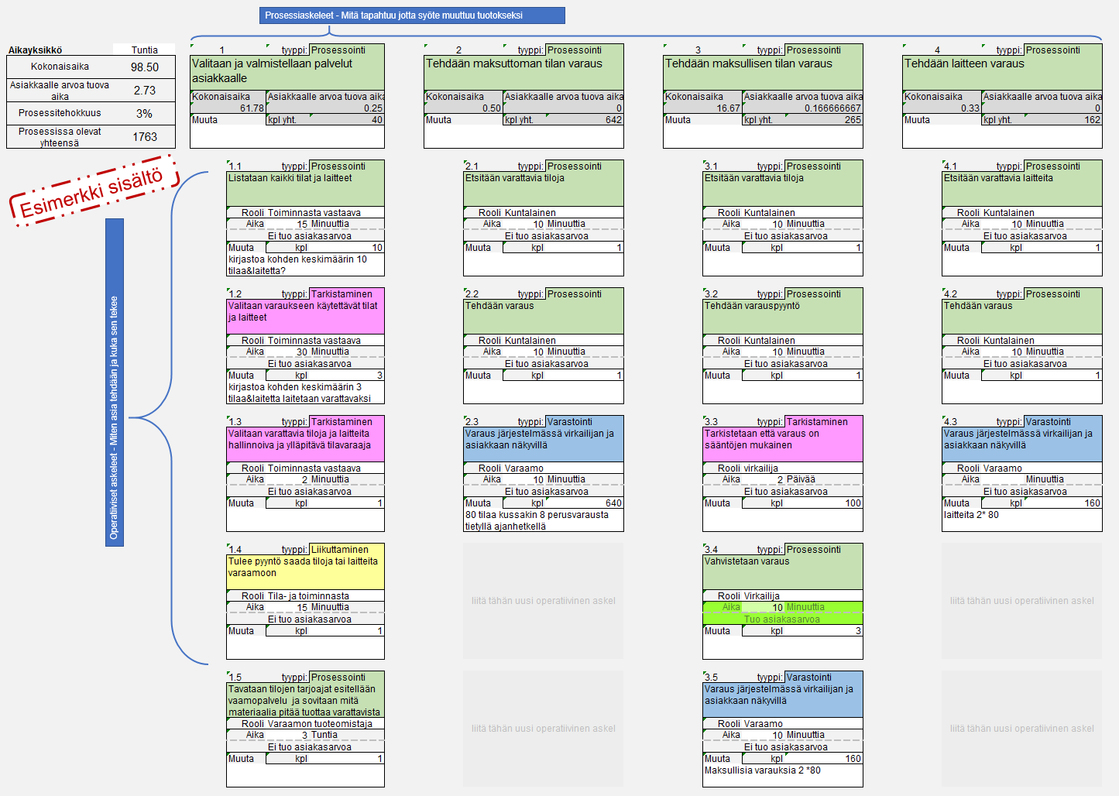

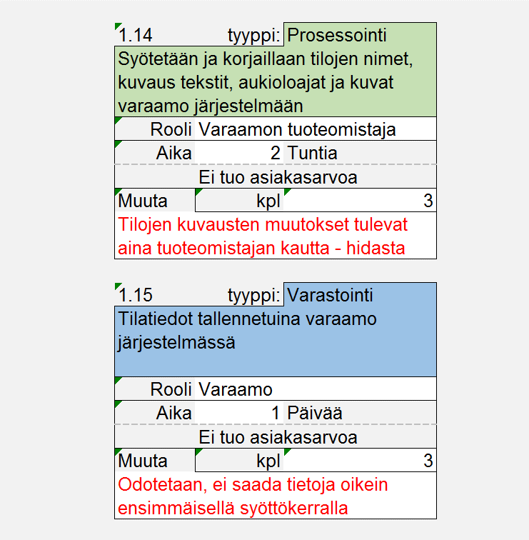
8. Kehityskohteiden tunnistaminen ja kuvaaminen tekemisen kontekstissa. Käytä juoksevaa numerointia Arvovirtakartta-sivulla ja tarkenna kuvausta Kehityskohteet-sivulla. | Huomaa: Voit selventää muutoksen kohteita oheisilla symbooleilla. Numeroi muutokset ja tarkenna kehityskohteet-sivulle.

 | Kehitystyön myötä poistuva tekeminen

1

 | Kehitystyön myötä muuttuva tekeminen

 | Kehitystyön myötä tehtävä uusi asia

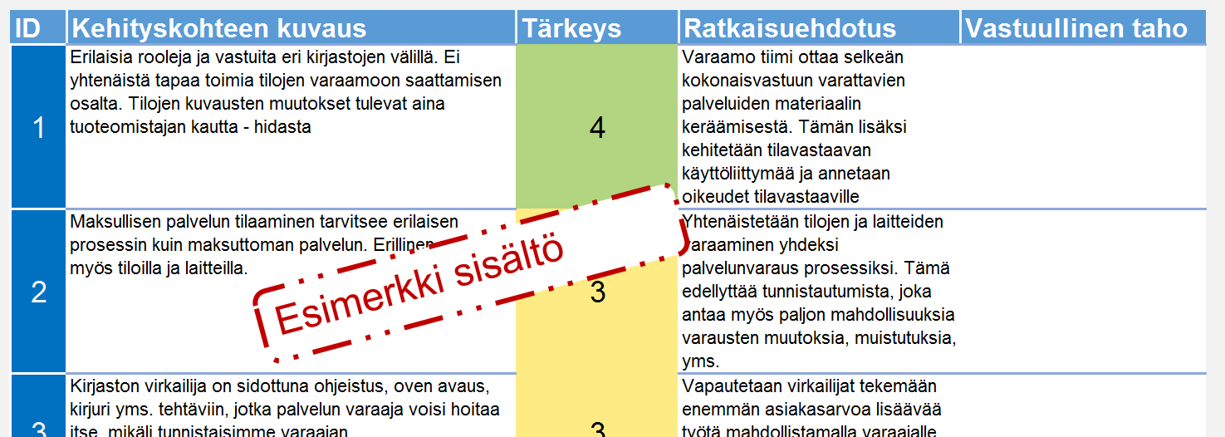 9. Kuvaa tärkeimmistä kehityskohteista niiden tärkeys, ratkaisuehdotukset ja kenen vastuulla asian edistäminen on.
10. Kun nykytila on hyvin ymmärretty siirry kuvaamaan tulevaa tapaa toimia. Täytä SIPOC ja arvovirtakartta samoin kuin nykytilaa kuuvatessasi, sillä poikkeuksella että ajattele nyt sitä tilannetta jossa olennaisimmat kehityskodat on tehty.
11. Muutos-sivulla on yhteenveto nykytilan ja tulevan arvoketjukartasta. Täältä näet paljonko prosessiaskeleita ja operatiivisia askeleita kussakin arvovirrassa on. Samoin näet paljonko aikaa kuluu ja miten se jakaantuu arvoa tuovan ja ei arvoa tuovan tekemisen kesken.

SIPOC-nykytila
Kirjoita tähän prosessin nimi |  |  |  |  |  | Kirjoita tälle sivulle Toimija(t) ja mitä syötteitä tältä tulee prosessiin. Prosessi askeleet tulevat automaattisesti Arvovirtakartalta. Kirjoita Tuotokset ja Asiakkaat, joille nämä tehdään
Nykytilan ja muutoskohdan kuvaus
D
C
B
A
 | Toimija |  | Syöte |  | Prosessi | Tuotos | Asiakas

 | Mistä tai keneltä syöte tulee |  | Mitä tuotoksen tekemiseen tarvitaan |  | 1. Valitaan ja valmistellaan palvelut asiakkaalle | Kuvaa tähän se tuotos, jota asiakas odottaa | Kirjoita tähän kuka on asiakas tuotokselle

 |  |  |  |  | 2. Tehdään maksuttoman tilan varaus

 |  |  |  |  | 3. Tehdään maksullisen tilan varaus

 |  |  |  |  | 4. Tehdään laitteen varaus

 |  |  |  |  | 5. Kuvaa tässä mitä tapahtuu

 |  |  |  |  | Liitä tähän uusi prosessiaskel.

 |  |  |  |  | Liitä tähän uusi prosessiaskel.
E
 |  |  |  |  | Liitä tähän uusi prosessiaskel.

 |  |  |  |  | Liitä tähän uusi prosessiaskel.

Esimerkki sisältö
 |  |  |  |  | Liitä tähän uusi prosessiaskel.

 |  |  |  |  | Liitä tähän uusi prosessiaskel.

 |  |  |  |  | Liitä tähän uusi prosessiaskel.

 |  |  |  |  | Liitä tähän uusi prosessiaskel.

 |  |  |  |  | Liitä tähän uusi prosessiaskel.

 |  |  |  |  | Liitä tähän uusi prosessiaskel.

 |  |  |  |  | Liitä tähän uusi prosessiaskel.

Poistuva toiminto |  | Muuttuva toiminto |  | Uusi toiminto

Arvovirtakartta-nykytila
E
Prosessiaskeleet - Mitä tapahtuu jotta syöte muuttuu tuotokseksi

 |  | Aikayksikkö | Tuntia |  | 1 |  | tyyppi: | Prosessointi |  | 2 |  | tyyppi: | Prosessointi |  | 3 |  | tyyppi: | Prosessointi |  | 4 |  | tyyppi: | Prosessointi |  | 5 |  | tyyppi: | Valitse |  | Liitä tähän uusi prosessiaskel |  |  | Liitä tähän uusi prosessiaskel |  |  | Liitä tähän uusi prosessiaskel |  |  | Liitä tähän uusi prosessiaskel |  |  | Liitä tähän uusi prosessiaskel |  |  | Liitä tähän uusi prosessiaskel |  |  | Liitä tähän uusi prosessiaskel |  |  | Liitä tähän uusi prosessiaskel |  |  | Liitä tähän uusi prosessiaskel |  |  | Liitä tähän uusi prosessiaskel |  |  | Liitä tähän uusi prosessiaskel
Arvovirtakartta - Kirjoita tähän prosessin nimi |  | Kokonaisaika | 0.33 |  | Valitaan ja valmistellaan palvelut asiakkaalle |  |  |  |  | Tehdään maksuttoman tilan varaus |  |  |  |  | Tehdään maksullisen tilan varaus |  |  |  |  | Tehdään laitteen varaus |  |  |  |  | Kuvaa tässä mitä tapahtuu

 |  | Asiakkaalle arvoa tuova aika | 0.00
 |  |  |  |  | Kokonaisaika |  | Asiakkaalle arvoa tuova aika |  |  | Kokonaisaika |  | Asiakkaalle arvoa tuova aika |  |  | Kokonaisaika |  | Asiakkaalle arvoa tuova aika |  |  | Kokonaisaika |  | Asiakkaalle arvoa tuova aika |  |  | Kokonaisaika |  | Asiakkaalle arvoa tuova aika
 |  | Prosessitehokkuus | 0% | 20 | 0.28 |  | 0 |  | 17 | 0.03 |  | 0 |  | 2 | 0.02 |  | 0 |  | 1 | 0.00 |  | 0 |  | 0 | 0.00 |  | 0 |  | 0 |  |  | 0 |  |  | 0 |  |  | 0 |  |  | 0 |  |  | 0 |  |  | 0 |  |  | 0 |  |  | 0 |  |  | 0 |  |  | 0 |  |  | 0
 |  |  |  | 0 | Muuta |  | kpl yht. | 10 | 0 | Muuta |  | kpl yht. | 0 | 0 | Muuta |  | kpl yht. | 0 | 0 | Muuta |  | kpl yht. | 0 | 0 | Muuta |  | kpl yht. | 0 | 0 |  |  | 0 |  |  | 0 |  |  | 0 |  |  | 0 |  |  | 0 |  |  | 0 |  |  | 0 |  |  | 0 |  |  | 0 |  |  | 0 |  |  | 0
 |  | Prosessissa olevat yhteensä | 10

Esimerkki sisältö
 | Nykytilan ja muutoskohdan kuvaus
 |  |  |  |  |  | 1.1 | tyyppi: | Prosessointi |  |  | 2.1 | tyyppi: | Valitse |  |  | 3.1 | tyyppi: | Valitse |  |  | liitä tähän uusi operatiivinen askel |  |  |  |  | liitä tähän uusi operatiivinen askel |  |  |  |  | liitä tähän uusi operatiivinen askel |  |  | liitä tähän uusi operatiivinen askel |  |  | liitä tähän uusi operatiivinen askel |  |  | liitä tähän uusi operatiivinen askel |  |  | liitä tähän uusi operatiivinen askel |  |  | liitä tähän uusi operatiivinen askel |  |  | liitä tähän uusi operatiivinen askel |  |  | liitä tähän uusi operatiivinen askel |  |  | liitä tähän uusi operatiivinen askel |  |  | liitä tähän uusi operatiivinen askel |  |  | liitä tähän uusi operatiivinen askel
 |  |  |  |  |  | Listataan kaikki tilat ja laitteet |  |  |  |  | Kuvaa tässä miten asia tapahtuu |  |  |  |  | Kuvaa tässä miten asia tapahtuu

Operatiiviset askeleet - Miten asia tehdään ja kuka sen tekee
 |  |  |  |  |  | Rooli | Toiminnasta vastaava esimies |  |  |  | Rooli |  |  |  |  | Rooli
 |  |  |  |  |  | Aika | 15 | Minuuttia |  |  | Aika | 1 | Minuuttia |  |  | Aika | 1 | Minuuttia
 |  |  |  |  |  |  | Ei tuo asiakasarvoa |  | 15 |  |  | Ei tuo asiakasarvoa |  | 1 |  |  | Ei tuo asiakasarvoa |  | 1 |  |  |  |  | 0 |  |  |  |  | 0 |  |  | 0 |  |  | 0 |  |  | 0 |  |  | 0 |  |  | 0 |  |  | 0 |  |  | 0 |  |  | 0 |  |  | 0 |  |  | 0 |  |  | 0
 |  |  |  |  |  | Muuta | kpl | 10 |  |  | Muuta | kpl | 0 |  |  | Muuta | kpl | 0
 |  |  |  |  |  | kirjastoa kohden keskimäärin 10 tilaa&laitetta?

 |  |  |  |  |  | 1.2 | tyyppi: | Valitse |  |  | 2.2 | tyyppi: | Valitse |  |  | liitä tähän uusi operatiivinen askel |  |  |  |  | liitä tähän uusi operatiivinen askel |  |  |  |  | liitä tähän uusi operatiivinen askel |  |  |  |  | liitä tähän uusi operatiivinen askel |  |  | liitä tähän uusi operatiivinen askel |  |  | liitä tähän uusi operatiivinen askel |  |  | liitä tähän uusi operatiivinen askel |  |  | liitä tähän uusi operatiivinen askel |  |  | liitä tähän uusi operatiivinen askel |  |  | liitä tähän uusi operatiivinen askel |  |  | liitä tähän uusi operatiivinen askel |  |  | liitä tähän uusi operatiivinen askel |  |  | liitä tähän uusi operatiivinen askel |  |  | liitä tähän uusi operatiivinen askel
 |  |  |  |  |  | Kuvaa tässä miten asia tapahtuu |  |  |  |  | Kuvaa tässä miten asia tapahtuu

 |  |  |  |  |  | Rooli |  |  |  |  | Rooli
 |  |  |  |  |  | Aika | 1 | Minuuttia |  |  | Aika | 1 | Minuuttia
 |  |  |  |  |  |  | Ei tuo asiakasarvoa |  | 1 |  |  | Ei tuo asiakasarvoa |  | 1 |  |  |  |  | 0 |  |  |  |  | 0 |  |  |  |  | 0 |  |  | 0 |  |  | 0 |  |  | 0 |  |  | 0 |  |  | 0 |  |  | 0 |  |  | 0 |  |  | 0 |  |  | 0 |  |  | 0 |  |  | 0
 |  |  |  |  |  | Muuta | kpl | 0 |  |  | Muuta | kpl | 0

 |  |  |  |  |  | 1.3 | tyyppi: | Valitse |  |  | liitä tähän uusi operatiivinen askel |  |  |  |  | liitä tähän uusi operatiivinen askel |  |  |  |  | liitä tähän uusi operatiivinen askel |  |  |  |  | liitä tähän uusi operatiivinen askel |  |  |  |  | liitä tähän uusi operatiivinen askel |  |  | liitä tähän uusi operatiivinen askel |  |  | liitä tähän uusi operatiivinen askel |  |  | liitä tähän uusi operatiivinen askel |  |  | liitä tähän uusi operatiivinen askel |  |  | liitä tähän uusi operatiivinen askel |  |  | liitä tähän uusi operatiivinen askel |  |  | liitä tähän uusi operatiivinen askel |  |  | liitä tähän uusi operatiivinen askel |  |  | liitä tähän uusi operatiivinen askel |  |  | liitä tähän uusi operatiivinen askel

 |  |  |  |  |  | Rooli
 |  |  |  |  |  | Aika | 1 | Minuuttia
 |  |  |  |  |  |  | Ei tuo asiakasarvoa |  | 1 |  |  |  |  | 0 |  |  |  |  | 0 |  |  |  |  | 0 |  |  |  |  | 0 |  |  | 0 |  |  | 0 |  |  | 0 |  |  | 0 |  |  | 0 |  |  | 0 |  |  | 0 |  |  | 0 |  |  | 0 |  |  | 0 |  |  | 0
 |  |  |  |  |  | Muuta | kpl | 0

 |  |  |  |  |  | liitä tähän uusi operatiivinen askel |  |  |  |  | liitä tähän uusi operatiivinen askel |  |  |  |  | liitä tähän uusi operatiivinen askel |  |  |  |  | liitä tähän uusi operatiivinen askel |  |  |  |  | liitä tähän uusi operatiivinen askel |  |  |  |  | liitä tähän uusi operatiivinen askel |  |  | liitä tähän uusi operatiivinen askel |  |  | liitä tähän uusi operatiivinen askel |  |  | liitä tähän uusi operatiivinen askel |  |  | liitä tähän uusi operatiivinen askel |  |  | liitä tähän uusi operatiivinen askel |  |  | liitä tähän uusi operatiivinen askel |  |  | liitä tähän uusi operatiivinen askel |  |  | liitä tähän uusi operatiivinen askel |  |  | liitä tähän uusi operatiivinen askel |  |  | liitä tähän uusi operatiivinen askel

 |  |  |  |  |  |  |  |  | 0 |  |  |  |  | 0 |  |  |  |  | 0 |  |  |  |  | 0 |  |  |  |  | 0 |  |  | 0 |  |  | 0 |  |  | 0 |  |  | 0 |  |  | 0 |  |  | 0 |  |  | 0 |  |  | 0 |  |  | 0 |  |  | 0 |  |  | 0

 |  |  |  |  |  | liitä tähän uusi operatiivinen askel |  |  |  |  | liitä tähän uusi operatiivinen askel |  |  |  |  | liitä tähän uusi operatiivinen askel |  |  |  |  | liitä tähän uusi operatiivinen askel |  |  |  |  | liitä tähän uusi operatiivinen askel |  |  |  |  | liitä tähän uusi operatiivinen askel |  |  | liitä tähän uusi operatiivinen askel |  |  | liitä tähän uusi operatiivinen askel |  |  | liitä tähän uusi operatiivinen askel |  |  | liitä tähän uusi operatiivinen askel |  |  | liitä tähän uusi operatiivinen askel |  |  | liitä tähän uusi operatiivinen askel |  |  | liitä tähän uusi operatiivinen askel |  |  | liitä tähän uusi operatiivinen askel |  |  | liitä tähän uusi operatiivinen askel |  |  | liitä tähän uusi operatiivinen askel

 |  | Poistuva toiminto
1

 |  |  |  |  |  |  |  |  | 0 |  |  |  |  | 0 |  |  |  |  | 0 |  |  |  |  | 0 |  |  |  |  | 0 |  |  | 0 |  |  | 0 |  |  | 0 |  |  | 0 |  |  | 0 |  |  | 0 |  |  | 0 |  |  | 0 |  |  | 0 |  |  | 0 |  |  | 0

 |  | Muuttuva toiminto

 |  |  |  |  |  | liitä tähän uusi operatiivinen askel |  |  |  |  | liitä tähän uusi operatiivinen askel |  |  |  |  | liitä tähän uusi operatiivinen askel |  |  |  |  | liitä tähän uusi operatiivinen askel |  |  |  |  | liitä tähän uusi operatiivinen askel |  |  |  |  | liitä tähän uusi operatiivinen askel |  |  | liitä tähän uusi operatiivinen askel |  |  | liitä tähän uusi operatiivinen askel |  |  | liitä tähän uusi operatiivinen askel |  |  | liitä tähän uusi operatiivinen askel |  |  | liitä tähän uusi operatiivinen askel |  |  | liitä tähän uusi operatiivinen askel |  |  | liitä tähän uusi operatiivinen askel |  |  | liitä tähän uusi operatiivinen askel |  |  | liitä tähän uusi operatiivinen askel |  |  | liitä tähän uusi operatiivinen askel

 |  | Uusi toiminto |  |  |  |  |  |  | 0 |  |  |  |  | 0 |  |  |  |  | 0 |  |  |  |  | 0 |  |  |  |  | 0 |  |  | 0 |  |  | 0 |  |  | 0 |  |  | 0 |  |  | 0 |  |  | 0 |  |  | 0 |  |  | 0 |  |  | 0 |  |  | 0 |  |  | 0

 |  |  |  |  |  | liitä tähän uusi operatiivinen askel |  |  |  |  | liitä tähän uusi operatiivinen askel |  |  |  |  | liitä tähän uusi operatiivinen askel |  |  |  |  | liitä tähän uusi operatiivinen askel |  |  |  |  | liitä tähän uusi operatiivinen askel |  |  |  |  | liitä tähän uusi operatiivinen askel |  |  | liitä tähän uusi operatiivinen askel |  |  | liitä tähän uusi operatiivinen askel |  |  | liitä tähän uusi operatiivinen askel |  |  | liitä tähän uusi operatiivinen askel |  |  | liitä tähän uusi operatiivinen askel |  |  | liitä tähän uusi operatiivinen askel |  |  | liitä tähän uusi operatiivinen askel |  |  | liitä tähän uusi operatiivinen askel |  |  | liitä tähän uusi operatiivinen askel |  |  | liitä tähän uusi operatiivinen askel

 |  |  |  |  |  |  |  |  | 0 |  |  |  |  | 0 |  |  |  |  | 0 |  |  |  |  | 0 |  |  |  |  | 0 |  |  | 0 |  |  | 0 |  |  | 0 |  |  | 0 |  |  | 0 |  |  | 0 |  |  | 0 |  |  | 0 |  |  | 0 |  |  | 0 |  |  | 0

 |  |  |  |  |  | liitä tähän uusi operatiivinen askel |  |  |  |  | liitä tähän uusi operatiivinen askel |  |  |  |  | liitä tähän uusi operatiivinen askel |  |  |  |  | liitä tähän uusi operatiivinen askel |  |  |  |  | liitä tähän uusi operatiivinen askel |  |  |  |  | liitä tähän uusi operatiivinen askel |  |  | liitä tähän uusi operatiivinen askel |  |  | liitä tähän uusi operatiivinen askel |  |  | liitä tähän uusi operatiivinen askel |  |  | liitä tähän uusi operatiivinen askel |  |  | liitä tähän uusi operatiivinen askel |  |  | liitä tähän uusi operatiivinen askel |  |  | liitä tähän uusi operatiivinen askel |  |  | liitä tähän uusi operatiivinen askel |  |  | liitä tähän uusi operatiivinen askel |  |  | liitä tähän uusi operatiivinen askel

 |  |  |  |  |  |  |  |  | 0 |  |  |  |  | 0 |  |  |  |  | 0 |  |  |  |  | 0 |  |  |  |  | 0 |  |  | 0 |  |  | 0 |  |  | 0 |  |  | 0 |  |  | 0 |  |  | 0 |  |  | 0 |  |  | 0 |  |  | 0 |  |  | 0 |  |  | 0

 |  |  |  |  |  | liitä tähän uusi operatiivinen askel |  |  |  |  | liitä tähän uusi operatiivinen askel |  |  |  |  | liitä tähän uusi operatiivinen askel |  |  |  |  | liitä tähän uusi operatiivinen askel |  |  |  |  | liitä tähän uusi operatiivinen askel |  |  |  |  | liitä tähän uusi operatiivinen askel |  |  | liitä tähän uusi operatiivinen askel |  |  | liitä tähän uusi operatiivinen askel |  |  | liitä tähän uusi operatiivinen askel |  |  | liitä tähän uusi operatiivinen askel |  |  | liitä tähän uusi operatiivinen askel |  |  | liitä tähän uusi operatiivinen askel |  |  | liitä tähän uusi operatiivinen askel |  |  | liitä tähän uusi operatiivinen askel |  |  | liitä tähän uusi operatiivinen askel |  |  | liitä tähän uusi operatiivinen askel

 |  |  |  |  |  |  |  |  | 0 |  |  |  |  | 0 |  |  |  |  | 0 |  |  |  |  | 0 |  |  |  |  | 0 |  |  | 0 |  |  | 0 |  |  | 0 |  |  | 0 |  |  | 0 |  |  | 0 |  |  | 0 |  |  | 0 |  |  | 0 |  |  | 0 |  |  | 0

 |  |  |  |  |  | liitä tähän uusi operatiivinen askel |  |  |  |  | liitä tähän uusi operatiivinen askel |  |  |  |  | liitä tähän uusi operatiivinen askel |  |  |  |  | liitä tähän uusi operatiivinen askel |  |  |  |  | liitä tähän uusi operatiivinen askel |  |  |  |  | liitä tähän uusi operatiivinen askel |  |  | liitä tähän uusi operatiivinen askel |  |  | liitä tähän uusi operatiivinen askel |  |  | liitä tähän uusi operatiivinen askel |  |  | liitä tähän uusi operatiivinen askel |  |  | liitä tähän uusi operatiivinen askel |  |  | liitä tähän uusi operatiivinen askel |  |  | liitä tähän uusi operatiivinen askel |  |  | liitä tähän uusi operatiivinen askel |  |  | liitä tähän uusi operatiivinen askel |  |  | liitä tähän uusi operatiivinen askel

 |  |  |  |  |  |  |  |  | 0 |  |  |  |  | 0 |  |  |  |  | 0 |  |  |  |  | 0 |  |  |  |  | 0 |  |  | 0 |  |  | 0 |  |  | 0 |  |  | 0 |  |  | 0 |  |  | 0 |  |  | 0 |  |  | 0 |  |  | 0 |  |  | 0 |  |  | 0

 |  |  |  |  |  | liitä tähän uusi operatiivinen askel |  |  |  |  | liitä tähän uusi operatiivinen askel |  |  |  |  | liitä tähän uusi operatiivinen askel |  |  |  |  | liitä tähän uusi operatiivinen askel |  |  |  |  | liitä tähän uusi operatiivinen askel |  |  |  |  | liitä tähän uusi operatiivinen askel |  |  | liitä tähän uusi operatiivinen askel |  |  | liitä tähän uusi operatiivinen askel |  |  | liitä tähän uusi operatiivinen askel |  |  | liitä tähän uusi operatiivinen askel |  |  | liitä tähän uusi operatiivinen askel |  |  | liitä tähän uusi operatiivinen askel |  |  | liitä tähän uusi operatiivinen askel |  |  | liitä tähän uusi operatiivinen askel |  |  | liitä tähän uusi operatiivinen askel |  |  | liitä tähän uusi operatiivinen askel

 |  |  |  |  |  |  |  |  | 0 |  |  |  |  | 0 |  |  |  |  | 0 |  |  |  |  | 0 |  |  |  |  | 0 |  |  | 0 |  |  | 0 |  |  | 0 |  |  | 0 |  |  | 0 |  |  | 0 |  |  | 0 |  |  | 0 |  |  | 0 |  |  | 0 |  |  | 0

 |  |  |  |  |  | liitä tähän uusi operatiivinen askel |  |  |  |  | liitä tähän uusi operatiivinen askel |  |  |  |  | liitä tähän uusi operatiivinen askel |  |  |  |  | liitä tähän uusi operatiivinen askel |  |  |  |  | liitä tähän uusi operatiivinen askel |  |  |  |  | liitä tähän uusi operatiivinen askel |  |  | liitä tähän uusi operatiivinen askel |  |  | liitä tähän uusi operatiivinen askel |  |  | liitä tähän uusi operatiivinen askel |  |  | liitä tähän uusi operatiivinen askel |  |  | liitä tähän uusi operatiivinen askel |  |  | liitä tähän uusi operatiivinen askel |  |  | liitä tähän uusi operatiivinen askel |  |  | liitä tähän uusi operatiivinen askel |  |  | liitä tähän uusi operatiivinen askel |  |  | liitä tähän uusi operatiivinen askel

 |  |  |  |  |  |  |  |  | 0 |  |  |  |  | 0 |  |  |  |  | 0 |  |  |  |  | 0 |  |  |  |  | 0 |  |  | 0 |  |  | 0 |  |  | 0 |  |  | 0 |  |  | 0 |  |  | 0 |  |  | 0 |  |  | 0 |  |  | 0 |  |  | 0 |  |  | 0

 |  |  |  |  |  | liitä tähän uusi operatiivinen askel |  |  |  |  | liitä tähän uusi operatiivinen askel |  |  |  |  | liitä tähän uusi operatiivinen askel |  |  |  |  | liitä tähän uusi operatiivinen askel |  |  |  |  | liitä tähän uusi operatiivinen askel |  |  |  |  | liitä tähän uusi operatiivinen askel |  |  | liitä tähän uusi operatiivinen askel |  |  | liitä tähän uusi operatiivinen askel |  |  | liitä tähän uusi operatiivinen askel |  |  | liitä tähän uusi operatiivinen askel |  |  | liitä tähän uusi operatiivinen askel |  |  | liitä tähän uusi operatiivinen askel |  |  | liitä tähän uusi operatiivinen askel |  |  | liitä tähän uusi operatiivinen askel |  |  | liitä tähän uusi operatiivinen askel |  |  | liitä tähän uusi operatiivinen askel

 |  |  |  |  |  |  |  |  | 0 |  |  |  |  | 0 |  |  |  |  | 0 |  |  |  |  | 0 |  |  |  |  | 0 |  |  | 0 |  |  | 0 |  |  | 0 |  |  | 0 |  |  | 0 |  |  | 0 |  |  | 0 |  |  | 0 |  |  | 0 |  |  | 0 |  |  | 0

 |  |  |  |  |  | liitä tähän uusi operatiivinen askel |  |  |  |  | liitä tähän uusi operatiivinen askel |  |  |  |  | liitä tähän uusi operatiivinen askel |  |  |  |  | liitä tähän uusi operatiivinen askel |  |  |  |  | liitä tähän uusi operatiivinen askel |  |  |  |  | liitä tähän uusi operatiivinen askel |  |  | liitä tähän uusi operatiivinen askel |  |  | liitä tähän uusi operatiivinen askel |  |  | liitä tähän uusi operatiivinen askel |  |  | liitä tähän uusi operatiivinen askel |  |  | liitä tähän uusi operatiivinen askel |  |  | liitä tähän uusi operatiivinen askel |  |  | liitä tähän uusi operatiivinen askel |  |  | liitä tähän uusi operatiivinen askel |  |  | liitä tähän uusi operatiivinen askel |  |  | liitä tähän uusi operatiivinen askel

 |  |  |  |  |  |  |  |  | 0 |  |  |  |  | 0 |  |  |  |  | 0 |  |  |  |  | 0 |  |  |  |  | 0 |  |  | 0 |  |  | 0 |  |  | 0 |  |  | 0 |  |  | 0 |  |  | 0 |  |  | 0 |  |  | 0 |  |  | 0 |  |  | 0 |  |  | 0

 |  |  |  |  |  | liitä tähän uusi operatiivinen askel |  |  |  |  | liitä tähän uusi operatiivinen askel |  |  |  |  | liitä tähän uusi operatiivinen askel |  |  |  |  | liitä tähän uusi operatiivinen askel |  |  |  |  | liitä tähän uusi operatiivinen askel |  |  |  |  | liitä tähän uusi operatiivinen askel |  |  | liitä tähän uusi operatiivinen askel |  |  | liitä tähän uusi operatiivinen askel |  |  | liitä tähän uusi operatiivinen askel |  |  | liitä tähän uusi operatiivinen askel |  |  | liitä tähän uusi operatiivinen askel |  |  | liitä tähän uusi operatiivinen askel |  |  | liitä tähän uusi operatiivinen askel |  |  | liitä tähän uusi operatiivinen askel |  |  | liitä tähän uusi operatiivinen askel |  |  | liitä tähän uusi operatiivinen askel

 |  |  |  |  |  |  |  |  | 0 |  |  |  |  | 0 |  |  |  |  | 0 |  |  |  |  | 0 |  |  |  |  | 0 |  |  | 0 |  |  | 0 |  |  | 0 |  |  | 0 |  |  | 0 |  |  | 0 |  |  | 0 |  |  | 0 |  |  | 0 |  |  | 0 |  |  | 0

 |  |  |  |  |  | liitä tähän uusi operatiivinen askel |  |  |  |  | liitä tähän uusi operatiivinen askel |  |  |  |  | liitä tähän uusi operatiivinen askel |  |  |  |  | liitä tähän uusi operatiivinen askel |  |  |  |  | liitä tähän uusi operatiivinen askel |  |  |  |  | liitä tähän uusi operatiivinen askel |  |  | liitä tähän uusi operatiivinen askel |  |  | liitä tähän uusi operatiivinen askel |  |  | liitä tähän uusi operatiivinen askel |  |  | liitä tähän uusi operatiivinen askel |  |  | liitä tähän uusi operatiivinen askel |  |  | liitä tähän uusi operatiivinen askel |  |  | liitä tähän uusi operatiivinen askel |  |  | liitä tähän uusi operatiivinen askel |  |  | liitä tähän uusi operatiivinen askel |  |  | liitä tähän uusi operatiivinen askel

 |  |  |  |  |  |  |  |  | 0 |  |  |  |  | 0 |  |  |  |  | 0 |  |  |  |  | 0 |  |  |  |  | 0 |  |  | 0 |  |  | 0 |  |  | 0 |  |  | 0 |  |  | 0 |  |  | 0 |  |  | 0 |  |  | 0 |  |  | 0 |  |  | 0 |  |  | 0

 |  |  |  |  |  | liitä tähän uusi operatiivinen askel |  |  |  |  | liitä tähän uusi operatiivinen askel |  |  |  |  | liitä tähän uusi operatiivinen askel |  |  |  |  | liitä tähän uusi operatiivinen askel |  |  |  |  | liitä tähän uusi operatiivinen askel |  |  |  |  | liitä tähän uusi operatiivinen askel |  |  | liitä tähän uusi operatiivinen askel |  |  | liitä tähän uusi operatiivinen askel |  |  | liitä tähän uusi operatiivinen askel |  |  | liitä tähän uusi operatiivinen askel |  |  | liitä tähän uusi operatiivinen askel |  |  | liitä tähän uusi operatiivinen askel |  |  | liitä tähän uusi operatiivinen askel |  |  | liitä tähän uusi operatiivinen askel |  |  | liitä tähän uusi operatiivinen askel |  |  | liitä tähän uusi operatiivinen askel

 |  |  |  |  |  |  |  |  | 0 |  |  |  |  | 0 |  |  |  |  | 0 |  |  |  |  | 0 |  |  |  |  | 0 |  |  | 0 |  |  | 0 |  |  | 0 |  |  | 0 |  |  | 0 |  |  | 0 |  |  | 0 |  |  | 0 |  |  | 0 |  |  | 0 |  |  | 0

 |  |  |  |  |  | liitä tähän uusi operatiivinen askel |  |  |  |  | liitä tähän uusi operatiivinen askel |  |  |  |  | liitä tähän uusi operatiivinen askel |  |  |  |  | liitä tähän uusi operatiivinen askel |  |  |  |  | liitä tähän uusi operatiivinen askel |  |  |  |  | liitä tähän uusi operatiivinen askel |  |  | liitä tähän uusi operatiivinen askel |  |  | liitä tähän uusi operatiivinen askel |  |  | liitä tähän uusi operatiivinen askel |  |  | liitä tähän uusi operatiivinen askel |  |  | liitä tähän uusi operatiivinen askel |  |  | liitä tähän uusi operatiivinen askel |  |  | liitä tähän uusi operatiivinen askel |  |  | liitä tähän uusi operatiivinen askel |  |  | liitä tähän uusi operatiivinen askel |  |  | liitä tähän uusi operatiivinen askel

 |  |  |  |  |  |  |  |  | 0 |  |  |  |  | 0 |  |  |  |  | 0 |  |  |  |  | 0 |  |  |  |  | 0 |  |  | 0 |  |  | 0 |  |  | 0 |  |  | 0 |  |  | 0 |  |  | 0 |  |  | 0 |  |  | 0 |  |  | 0 |  |  | 0 |  |  | 0

 |  |  |  |  |  | liitä tähän uusi operatiivinen askel |  |  |  |  | liitä tähän uusi operatiivinen askel |  |  |  |  | liitä tähän uusi operatiivinen askel |  |  |  |  | liitä tähän uusi operatiivinen askel |  |  |  |  | liitä tähän uusi operatiivinen askel |  |  |  |  | liitä tähän uusi operatiivinen askel |  |  | liitä tähän uusi operatiivinen askel |  |  | liitä tähän uusi operatiivinen askel |  |  | liitä tähän uusi operatiivinen askel |  |  | liitä tähän uusi operatiivinen askel |  |  | liitä tähän uusi operatiivinen askel |  |  | liitä tähän uusi operatiivinen askel |  |  | liitä tähän uusi operatiivinen askel |  |  | liitä tähän uusi operatiivinen askel |  |  | liitä tähän uusi operatiivinen askel |  |  | liitä tähän uusi operatiivinen askel

 |  |  |  |  |  |  |  |  | 0 |  |  |  |  | 0 |  |  |  |  | 0 |  |  |  |  | 0 |  |  |  |  | 0 |  |  | 0 |  |  | 0 |  |  | 0 |  |  | 0 |  |  | 0 |  |  | 0 |  |  | 0 |  |  | 0 |  |  | 0 |  |  | 0 |  |  | 0

 |  |  |  |  |  | liitä tähän uusi operatiivinen askel |  |  |  |  | liitä tähän uusi operatiivinen askel |  |  |  |  | liitä tähän uusi operatiivinen askel |  |  |  |  | liitä tähän uusi operatiivinen askel |  |  |  |  | liitä tähän uusi operatiivinen askel |  |  |  |  | liitä tähän uusi operatiivinen askel |  |  | liitä tähän uusi operatiivinen askel |  |  | liitä tähän uusi operatiivinen askel |  |  | liitä tähän uusi operatiivinen askel |  |  | liitä tähän uusi operatiivinen askel |  |  | liitä tähän uusi operatiivinen askel |  |  | liitä tähän uusi operatiivinen askel |  |  | liitä tähän uusi operatiivinen askel |  |  | liitä tähän uusi operatiivinen askel |  |  | liitä tähän uusi operatiivinen askel |  |  | liitä tähän uusi operatiivinen askel

 |  |  |  |  |  |  |  |  | 0 |  |  |  |  | 0 |  |  |  |  | 0 |  |  |  |  | 0 |  |  |  |  | 0 |  |  | 0 |  |  | 0 |  |  | 0 |  |  | 0 |  |  | 0 |  |  | 0 |  |  | 0 |  |  | 0 |  |  | 0 |  |  | 0 |  |  | 0

SIPOC-tuleva
Kirjoita tähän prosessin nimi |  |  |  |  |  | Kirjoita tälle sivulle Toimittaja(t) ja mitä syötteitä tältä tulee prosessiin. Prosessi askeleet tulevat automaattisesti Arvovirtakartalta. Kirjoita Tuotokset ja Asiakkaat, joille nämä tehdään
Tulevan toimitavan kuvaus
D
C
B
A
 | Toimija |  | Syöte |  | Prosessi | Tuotos | Asiakas

 |  |  |  |  | 1. Valitaan ja valmistellaan palvelut asiakkaalle

 |  |  |  |  | 2. Tehdään palvelun varaus

 |  |  |  |  | 3. Kuvaa tässä mitä tapahtuu

 |  |  |  |  | Liitä tähän uusi prosessiaskel.

 |  |  |  |  | Liitä tähän uusi prosessiaskel.
E
 |  |  |  |  | Liitä tähän uusi prosessiaskel.

 |  |  |  |  | Liitä tähän uusi prosessiaskel.

 |  |  |  |  | Liitä tähän uusi prosessiaskel.

 |  |  |  |  | Liitä tähän uusi prosessiaskel.

 |  |  |  |  | Liitä tähän uusi prosessiaskel.
Esimerkki sisältö
 |  |  |  |  | Liitä tähän uusi prosessiaskel.

 |  |  |  |  | Liitä tähän uusi prosessiaskel.

 |  |  |  |  | Liitä tähän uusi prosessiaskel.

 |  |  |  |  | Liitä tähän uusi prosessiaskel.

 |  |  |  |  | Liitä tähän uusi prosessiaskel.

 |  |  |  |  | Liitä tähän uusi prosessiaskel.

Poistuva toiminto |  | Muuttuva toiminto |  | Uusi toiminto

Arvovirtakartta-tuleva
E
Prosessi askeleet - Mitä tapahtuu jotta syöte muuttuu tuotokseksi

 |  | Aikayksikkö | Tuntia |  | 1 |  | tyyppi: | Prosessointi |  | 2 |  | tyyppi: | Prosessointi |  | 3 |  | tyyppi: | Valitse |  | Liitä tähän uusi prosessiaskel |  |  | Liitä tähän uusi prosessiaskel |  |  | Liitä tähän uusi prosessiaskel |  |  | Liitä tähän uusi prosessiaskel |  |  | Liitä tähän uusi prosessiaskel |  |  | Liitä tähän uusi prosessiaskel |  |  | Liitä tähän uusi prosessiaskel |  |  | Liitä tähän uusi prosessiaskel |  |  | Liitä tähän uusi prosessiaskel |  |  | Liitä tähän uusi prosessiaskel |  |  | Liitä tähän uusi prosessiaskel |  |  | Liitä tähän uusi prosessiaskel |  |  | Liitä tähän uusi prosessiaskel
Arvovirtakartta - Kirjoita tähän prosessin nimi |  | Kokonaisaika | 0.02 |  | Valitaan ja valmistellaan palvelut asiakkaalle |  |  |  |  | Tehdään palvelun varaus |  |  |  |  | Kuvaa tässä mitä tapahtuu

 |  | Asiakkaalle arvoa tuova aika | 0.00
 |  |  |  |  | Kokonaisaika |  | Asiakkaalle arvoa tuova aika |  |  | Kokonaisaika |  | Asiakkaalle arvoa tuova aika |  |  | Kokonaisaika |  | Asiakkaalle arvoa tuova aika
 |  | Prosessitehokkuus | 0% | 1 | 0.02 |  | 0 |  | 1 | 0.00 |  | 0.00 |  | 0 | 0.00 |  | 0.00 |  | 0 |  |  | 0 |  |  | 0 |  |  | 0 |  |  | 0 |  |  | 0 |  |  | 0 |  |  | 0 |  |  | 0 |  |  | 0 |  |  | 0 |  |  | 0 |  |  | 0 |  |  | 0
 |  |  |  | 0 | Muuta |  | kpl yht. | 0 | 0 | Muuta |  | kpl yht. | 0 | 0 | Muuta |  | kpl yht. | 0 | 0 |  |  | 0 |  |  | 0 |  |  | 0 |  |  | 0 |  |  | 0 |  |  | 0 |  |  | 0 |  |  | 0 |  |  | 0 |  |  | 0 |  |  | 0 |  |  | 0 |  |  | 0
 |  | Prosessissa olevat yhteensä | 0

Esimerkki sisältö
 | Tulevan toimitavan kuvaus
 |  |  |  |  |  | 1.1 | tyyppi: | Valitse |  |  | liitä tähän uusi operatiivinen askel |  |  |  |  | liitä tähän uusi operatiivinen askel |  |  |  |  | liitä tähän uusi operatiivinen askel |  |  | liitä tähän uusi operatiivinen askel |  |  | liitä tähän uusi operatiivinen askel |  |  | liitä tähän uusi operatiivinen askel |  |  | liitä tähän uusi operatiivinen askel |  |  | liitä tähän uusi operatiivinen askel |  |  | liitä tähän uusi operatiivinen askel |  |  | liitä tähän uusi operatiivinen askel |  |  | liitä tähän uusi operatiivinen askel |  |  | liitä tähän uusi operatiivinen askel |  |  | liitä tähän uusi operatiivinen askel |  |  | liitä tähän uusi operatiivinen askel |  |  | liitä tähän uusi operatiivinen askel
 |  |  |  |  |  | Kuvaa tässä miten tuleva toimita on ajateltu tapahtuvaksi

Operatiiviset askeleet - Miten asia tehdään ja kuka sen tekee
 |  |  |  |  |  | Rooli
 |  |  |  |  |  | Aika | 1 | Minuuttia
 |  |  |  |  |  |  | Ei tuo asiakasarvoa |  | 1 |  |  |  |  | 0 |  |  |  |  | 0 |  |  | 0 |  |  | 0 |  |  | 0 |  |  | 0 |  |  | 0 |  |  | 0 |  |  | 0 |  |  | 0 |  |  | 0 |  |  | 0 |  |  | 0 |  |  | 0 |  |  | 0
 |  |  |  |  |  | Muuta | kpl | 0

 |  |  |  |  |  | liitä tähän uusi operatiivinen askel |  |  |  |  | liitä tähän uusi operatiivinen askel |  |  |  |  | liitä tähän uusi operatiivinen askel |  |  |  |  | liitä tähän uusi operatiivinen askel |  |  | liitä tähän uusi operatiivinen askel |  |  | liitä tähän uusi operatiivinen askel |  |  | liitä tähän uusi operatiivinen askel |  |  | liitä tähän uusi operatiivinen askel |  |  | liitä tähän uusi operatiivinen askel |  |  | liitä tähän uusi operatiivinen askel |  |  | liitä tähän uusi operatiivinen askel |  |  | liitä tähän uusi operatiivinen askel |  |  | liitä tähän uusi operatiivinen askel |  |  | liitä tähän uusi operatiivinen askel |  |  | liitä tähän uusi operatiivinen askel |  |  | liitä tähän uusi operatiivinen askel

 |  |  |  |  |  |  |  |  | 0 |  |  |  |  | 0 |  |  |  |  | 0 |  |  | 0 |  |  | 0 |  |  | 0 |  |  | 0 |  |  | 0 |  |  | 0 |  |  | 0 |  |  | 0 |  |  | 0 |  |  | 0 |  |  | 0 |  |  | 0 |  |  | 0

 |  |  |  |  |  | liitä tähän uusi operatiivinen askel |  |  |  |  | liitä tähän uusi operatiivinen askel |  |  |  |  | liitä tähän uusi operatiivinen askel |  |  |  |  | liitä tähän uusi operatiivinen askel |  |  | liitä tähän uusi operatiivinen askel |  |  | liitä tähän uusi operatiivinen askel |  |  | liitä tähän uusi operatiivinen askel |  |  | liitä tähän uusi operatiivinen askel |  |  | liitä tähän uusi operatiivinen askel |  |  | liitä tähän uusi operatiivinen askel |  |  | liitä tähän uusi operatiivinen askel |  |  | liitä tähän uusi operatiivinen askel |  |  | liitä tähän uusi operatiivinen askel |  |  | liitä tähän uusi operatiivinen askel |  |  | liitä tähän uusi operatiivinen askel |  |  | liitä tähän uusi operatiivinen askel

 |  |  |  |  |  |  |  |  | 0 |  |  |  |  | 0 |  |  |  |  | 0 |  |  | 0 |  |  | 0 |  |  | 0 |  |  | 0 |  |  | 0 |  |  | 0 |  |  | 0 |  |  | 0 |  |  | 0 |  |  | 0 |  |  | 0 |  |  | 0 |  |  | 0

 |  |  |  |  |  | liitä tähän uusi operatiivinen askel |  |  |  |  | liitä tähän uusi operatiivinen askel |  |  |  |  | liitä tähän uusi operatiivinen askel |  |  |  |  | liitä tähän uusi operatiivinen askel |  |  | liitä tähän uusi operatiivinen askel |  |  | liitä tähän uusi operatiivinen askel |  |  | liitä tähän uusi operatiivinen askel |  |  | liitä tähän uusi operatiivinen askel |  |  | liitä tähän uusi operatiivinen askel |  |  | liitä tähän uusi operatiivinen askel |  |  | liitä tähän uusi operatiivinen askel |  |  | liitä tähän uusi operatiivinen askel |  |  | liitä tähän uusi operatiivinen askel |  |  | liitä tähän uusi operatiivinen askel |  |  | liitä tähän uusi operatiivinen askel |  |  | liitä tähän uusi operatiivinen askel

 |  |  |  |  |  |  |  |  | 0 |  |  |  |  | 0 |  |  |  |  | 0 |  |  | 0 |  |  | 0 |  |  | 0 |  |  | 0 |  |  | 0 |  |  | 0 |  |  | 0 |  |  | 0 |  |  | 0 |  |  | 0 |  |  | 0 |  |  | 0 |  |  | 0

 |  |  |  |  |  | liitä tähän uusi operatiivinen askel |  |  |  |  | liitä tähän uusi operatiivinen askel |  |  |  |  | liitä tähän uusi operatiivinen askel |  |  |  |  | liitä tähän uusi operatiivinen askel |  |  | liitä tähän uusi operatiivinen askel |  |  | liitä tähän uusi operatiivinen askel |  |  | liitä tähän uusi operatiivinen askel |  |  | liitä tähän uusi operatiivinen askel |  |  | liitä tähän uusi operatiivinen askel |  |  | liitä tähän uusi operatiivinen askel |  |  | liitä tähän uusi operatiivinen askel |  |  | liitä tähän uusi operatiivinen askel |  |  | liitä tähän uusi operatiivinen askel |  |  | liitä tähän uusi operatiivinen askel |  |  | liitä tähän uusi operatiivinen askel |  |  | liitä tähän uusi operatiivinen askel

 |  |  |  |  |  |  |  |  | 0 |  |  |  |  | 0 |  |  |  |  | 0 |  |  | 0 |  |  | 0 |  |  | 0 |  |  | 0 |  |  | 0 |  |  | 0 |  |  | 0 |  |  | 0 |  |  | 0 |  |  | 0 |  |  | 0 |  |  | 0 |  |  | 0

 |  |  |  |  |  | liitä tähän uusi operatiivinen askel |  |  |  |  | liitä tähän uusi operatiivinen askel |  |  |  |  | liitä tähän uusi operatiivinen askel |  |  |  |  | liitä tähän uusi operatiivinen askel |  |  | liitä tähän uusi operatiivinen askel |  |  | liitä tähän uusi operatiivinen askel |  |  | liitä tähän uusi operatiivinen askel |  |  | liitä tähän uusi operatiivinen askel |  |  | liitä tähän uusi operatiivinen askel |  |  | liitä tähän uusi operatiivinen askel |  |  | liitä tähän uusi operatiivinen askel |  |  | liitä tähän uusi operatiivinen askel |  |  | liitä tähän uusi operatiivinen askel |  |  | liitä tähän uusi operatiivinen askel |  |  | liitä tähän uusi operatiivinen askel |  |  | liitä tähän uusi operatiivinen askel

 |  |  |  |  |  |  |  |  | 0 |  |  |  |  | 0 |  |  |  |  | 0 |  |  | 0 |  |  | 0 |  |  | 0 |  |  | 0 |  |  | 0 |  |  | 0 |  |  | 0 |  |  | 0 |  |  | 0 |  |  | 0 |  |  | 0 |  |  | 0 |  |  | 0

 |  |  |  |  |  | liitä tähän uusi operatiivinen askel |  |  |  |  | liitä tähän uusi operatiivinen askel |  |  |  |  | liitä tähän uusi operatiivinen askel |  |  |  |  | liitä tähän uusi operatiivinen askel |  |  | liitä tähän uusi operatiivinen askel |  |  | liitä tähän uusi operatiivinen askel |  |  | liitä tähän uusi operatiivinen askel |  |  | liitä tähän uusi operatiivinen askel |  |  | liitä tähän uusi operatiivinen askel |  |  | liitä tähän uusi operatiivinen askel |  |  | liitä tähän uusi operatiivinen askel |  |  | liitä tähän uusi operatiivinen askel |  |  | liitä tähän uusi operatiivinen askel |  |  | liitä tähän uusi operatiivinen askel |  |  | liitä tähän uusi operatiivinen askel |  |  | liitä tähän uusi operatiivinen askel

 |  |  |  |  |  |  |  |  | 0 |  |  |  |  | 0 |  |  |  |  | 0 |  |  | 0 |  |  | 0 |  |  | 0 |  |  | 0 |  |  | 0 |  |  | 0 |  |  | 0 |  |  | 0 |  |  | 0 |  |  | 0 |  |  | 0 |  |  | 0 |  |  | 0

 |  |  |  |  |  | liitä tähän uusi operatiivinen askel |  |  |  |  | liitä tähän uusi operatiivinen askel |  |  |  |  | liitä tähän uusi operatiivinen askel |  |  |  |  | liitä tähän uusi operatiivinen askel |  |  | liitä tähän uusi operatiivinen askel |  |  | liitä tähän uusi operatiivinen askel |  |  | liitä tähän uusi operatiivinen askel |  |  | liitä tähän uusi operatiivinen askel |  |  | liitä tähän uusi operatiivinen askel |  |  | liitä tähän uusi operatiivinen askel |  |  | liitä tähän uusi operatiivinen askel |  |  | liitä tähän uusi operatiivinen askel |  |  | liitä tähän uusi operatiivinen askel |  |  | liitä tähän uusi operatiivinen askel |  |  | liitä tähän uusi operatiivinen askel |  |  | liitä tähän uusi operatiivinen askel

 |  |  |  |  |  |  |  |  | 0 |  |  |  |  | 0 |  |  |  |  | 0 |  |  | 0 |  |  | 0 |  |  | 0 |  |  | 0 |  |  | 0 |  |  | 0 |  |  | 0 |  |  | 0 |  |  | 0 |  |  | 0 |  |  | 0 |  |  | 0 |  |  | 0

 |  |  |  |  |  | liitä tähän uusi operatiivinen askel |  |  |  |  | liitä tähän uusi operatiivinen askel |  |  |  |  | liitä tähän uusi operatiivinen askel |  |  |  |  | liitä tähän uusi operatiivinen askel |  |  | liitä tähän uusi operatiivinen askel |  |  | liitä tähän uusi operatiivinen askel |  |  | liitä tähän uusi operatiivinen askel |  |  | liitä tähän uusi operatiivinen askel |  |  | liitä tähän uusi operatiivinen askel |  |  | liitä tähän uusi operatiivinen askel |  |  | liitä tähän uusi operatiivinen askel |  |  | liitä tähän uusi operatiivinen askel |  |  | liitä tähän uusi operatiivinen askel |  |  | liitä tähän uusi operatiivinen askel |  |  | liitä tähän uusi operatiivinen askel |  |  | liitä tähän uusi operatiivinen askel

 |  |  |  |  |  |  |  |  | 0 |  |  |  |  | 0 |  |  |  |  | 0 |  |  | 0 |  |  | 0 |  |  | 0 |  |  | 0 |  |  | 0 |  |  | 0 |  |  | 0 |  |  | 0 |  |  | 0 |  |  | 0 |  |  | 0 |  |  | 0 |  |  | 0

 |  |  |  |  |  | liitä tähän uusi operatiivinen askel |  |  |  |  | liitä tähän uusi operatiivinen askel |  |  |  |  | liitä tähän uusi operatiivinen askel |  |  |  |  | liitä tähän uusi operatiivinen askel |  |  | liitä tähän uusi operatiivinen askel |  |  | liitä tähän uusi operatiivinen askel |  |  | liitä tähän uusi operatiivinen askel |  |  | liitä tähän uusi operatiivinen askel |  |  | liitä tähän uusi operatiivinen askel |  |  | liitä tähän uusi operatiivinen askel |  |  | liitä tähän uusi operatiivinen askel |  |  | liitä tähän uusi operatiivinen askel |  |  | liitä tähän uusi operatiivinen askel |  |  | liitä tähän uusi operatiivinen askel |  |  | liitä tähän uusi operatiivinen askel |  |  | liitä tähän uusi operatiivinen askel

 |  |  |  |  |  |  |  |  | 0 |  |  |  |  | 0 |  |  |  |  | 0 |  |  | 0 |  |  | 0 |  |  | 0 |  |  | 0 |  |  | 0 |  |  | 0 |  |  | 0 |  |  | 0 |  |  | 0 |  |  | 0 |  |  | 0 |  |  | 0 |  |  | 0

 |  |  |  |  |  | liitä tähän uusi operatiivinen askel |  |  |  |  | liitä tähän uusi operatiivinen askel |  |  |  |  | liitä tähän uusi operatiivinen askel |  |  |  |  | liitä tähän uusi operatiivinen askel |  |  | liitä tähän uusi operatiivinen askel |  |  | liitä tähän uusi operatiivinen askel |  |  | liitä tähän uusi operatiivinen askel |  |  | liitä tähän uusi operatiivinen askel |  |  | liitä tähän uusi operatiivinen askel |  |  | liitä tähän uusi operatiivinen askel |  |  | liitä tähän uusi operatiivinen askel |  |  | liitä tähän uusi operatiivinen askel |  |  | liitä tähän uusi operatiivinen askel |  |  | liitä tähän uusi operatiivinen askel |  |  | liitä tähän uusi operatiivinen askel |  |  | liitä tähän uusi operatiivinen askel

 |  |  |  |  |  |  |  |  | 0 |  |  |  |  | 0 |  |  |  |  | 0 |  |  | 0 |  |  | 0 |  |  | 0 |  |  | 0 |  |  | 0 |  |  | 0 |  |  | 0 |  |  | 0 |  |  | 0 |  |  | 0 |  |  | 0 |  |  | 0 |  |  | 0

 |  |  |  |  |  | liitä tähän uusi operatiivinen askel |  |  |  |  | liitä tähän uusi operatiivinen askel |  |  |  |  | liitä tähän uusi operatiivinen askel |  |  |  |  | liitä tähän uusi operatiivinen askel |  |  | liitä tähän uusi operatiivinen askel |  |  | liitä tähän uusi operatiivinen askel |  |  | liitä tähän uusi operatiivinen askel |  |  | liitä tähän uusi operatiivinen askel |  |  | liitä tähän uusi operatiivinen askel |  |  | liitä tähän uusi operatiivinen askel |  |  | liitä tähän uusi operatiivinen askel |  |  | liitä tähän uusi operatiivinen askel |  |  | liitä tähän uusi operatiivinen askel |  |  | liitä tähän uusi operatiivinen askel |  |  | liitä tähän uusi operatiivinen askel |  |  | liitä tähän uusi operatiivinen askel

 |  |  |  |  |  |  |  |  | 0 |  |  |  |  | 0 |  |  |  |  | 0 |  |  | 0 |  |  | 0 |  |  | 0 |  |  | 0 |  |  | 0 |  |  | 0 |  |  | 0 |  |  | 0 |  |  | 0 |  |  | 0 |  |  | 0 |  |  | 0 |  |  | 0

 |  |  |  |  |  | liitä tähän uusi operatiivinen askel |  |  |  |  | liitä tähän uusi operatiivinen askel |  |  |  |  | liitä tähän uusi operatiivinen askel |  |  |  |  | liitä tähän uusi operatiivinen askel |  |  | liitä tähän uusi operatiivinen askel |  |  | liitä tähän uusi operatiivinen askel |  |  | liitä tähän uusi operatiivinen askel |  |  | liitä tähän uusi operatiivinen askel |  |  | liitä tähän uusi operatiivinen askel |  |  | liitä tähän uusi operatiivinen askel |  |  | liitä tähän uusi operatiivinen askel |  |  | liitä tähän uusi operatiivinen askel |  |  | liitä tähän uusi operatiivinen askel |  |  | liitä tähän uusi operatiivinen askel |  |  | liitä tähän uusi operatiivinen askel |  |  | liitä tähän uusi operatiivinen askel

 |  |  |  |  |  |  |  |  | 0 |  |  |  |  | 0 |  |  |  |  | 0 |  |  | 0 |  |  | 0 |  |  | 0 |  |  | 0 |  |  | 0 |  |  | 0 |  |  | 0 |  |  | 0 |  |  | 0 |  |  | 0 |  |  | 0 |  |  | 0 |  |  | 0

 |  |  |  |  |  | liitä tähän uusi operatiivinen askel |  |  |  |  | liitä tähän uusi operatiivinen askel |  |  |  |  | liitä tähän uusi operatiivinen askel |  |  |  |  | liitä tähän uusi operatiivinen askel |  |  | liitä tähän uusi operatiivinen askel |  |  | liitä tähän uusi operatiivinen askel |  |  | liitä tähän uusi operatiivinen askel |  |  | liitä tähän uusi operatiivinen askel |  |  | liitä tähän uusi operatiivinen askel |  |  | liitä tähän uusi operatiivinen askel |  |  | liitä tähän uusi operatiivinen askel |  |  | liitä tähän uusi operatiivinen askel |  |  | liitä tähän uusi operatiivinen askel |  |  | liitä tähän uusi operatiivinen askel |  |  | liitä tähän uusi operatiivinen askel |  |  | liitä tähän uusi operatiivinen askel

 |  |  |  |  |  |  |  |  | 0 |  |  |  |  | 0 |  |  |  |  | 0 |  |  | 0 |  |  | 0 |  |  | 0 |  |  | 0 |  |  | 0 |  |  | 0 |  |  | 0 |  |  | 0 |  |  | 0 |  |  | 0 |  |  | 0 |  |  | 0 |  |  | 0

 |  |  |  |  |  | liitä tähän uusi operatiivinen askel |  |  |  |  | liitä tähän uusi operatiivinen askel |  |  |  |  | liitä tähän uusi operatiivinen askel |  |  |  |  | liitä tähän uusi operatiivinen askel |  |  | liitä tähän uusi operatiivinen askel |  |  | liitä tähän uusi operatiivinen askel |  |  | liitä tähän uusi operatiivinen askel |  |  | liitä tähän uusi operatiivinen askel |  |  | liitä tähän uusi operatiivinen askel |  |  | liitä tähän uusi operatiivinen askel |  |  | liitä tähän uusi operatiivinen askel |  |  | liitä tähän uusi operatiivinen askel |  |  | liitä tähän uusi operatiivinen askel |  |  | liitä tähän uusi operatiivinen askel |  |  | liitä tähän uusi operatiivinen askel |  |  | liitä tähän uusi operatiivinen askel

 |  |  |  |  |  |  |  |  | 0 |  |  |  |  | 0 |  |  |  |  | 0 |  |  | 0 |  |  | 0 |  |  | 0 |  |  | 0 |  |  | 0 |  |  | 0 |  |  | 0 |  |  | 0 |  |  | 0 |  |  | 0 |  |  | 0 |  |  | 0 |  |  | 0

 |  |  |  |  |  | liitä tähän uusi operatiivinen askel |  |  |  |  | liitä tähän uusi operatiivinen askel |  |  |  |  | liitä tähän uusi operatiivinen askel |  |  |  |  | liitä tähän uusi operatiivinen askel |  |  | liitä tähän uusi operatiivinen askel |  |  | liitä tähän uusi operatiivinen askel |  |  | liitä tähän uusi operatiivinen askel |  |  | liitä tähän uusi operatiivinen askel |  |  | liitä tähän uusi operatiivinen askel |  |  | liitä tähän uusi operatiivinen askel |  |  | liitä tähän uusi operatiivinen askel |  |  | liitä tähän uusi operatiivinen askel |  |  | liitä tähän uusi operatiivinen askel |  |  | liitä tähän uusi operatiivinen askel |  |  | liitä tähän uusi operatiivinen askel |  |  | liitä tähän uusi operatiivinen askel

 |  |  |  |  |  |  |  |  | 0 |  |  |  |  | 0 |  |  |  |  | 0 |  |  | 0 |  |  | 0 |  |  | 0 |  |  | 0 |  |  | 0 |  |  | 0 |  |  | 0 |  |  | 0 |  |  | 0 |  |  | 0 |  |  | 0 |  |  | 0 |  |  | 0

 |  |  |  |  |  | liitä tähän uusi operatiivinen askel |  |  |  |  | liitä tähän uusi operatiivinen askel |  |  |  |  | liitä tähän uusi operatiivinen askel |  |  |  |  | liitä tähän uusi operatiivinen askel |  |  | liitä tähän uusi operatiivinen askel |  |  | liitä tähän uusi operatiivinen askel |  |  | liitä tähän uusi operatiivinen askel |  |  | liitä tähän uusi operatiivinen askel |  |  | liitä tähän uusi operatiivinen askel |  |  | liitä tähän uusi operatiivinen askel |  |  | liitä tähän uusi operatiivinen askel |  |  | liitä tähän uusi operatiivinen askel |  |  | liitä tähän uusi operatiivinen askel |  |  | liitä tähän uusi operatiivinen askel |  |  | liitä tähän uusi operatiivinen askel |  |  | liitä tähän uusi operatiivinen askel

 |  |  |  |  |  |  |  |  | 0 |  |  |  |  | 0 |  |  |  |  | 0 |  |  | 0 |  |  | 0 |  |  | 0 |  |  | 0 |  |  | 0 |  |  | 0 |  |  | 0 |  |  | 0 |  |  | 0 |  |  | 0 |  |  | 0 |  |  | 0 |  |  | 0

 |  |  |  |  |  | liitä tähän uusi operatiivinen askel |  |  |  |  | liitä tähän uusi operatiivinen askel |  |  |  |  | liitä tähän uusi operatiivinen askel |  |  |  |  | liitä tähän uusi operatiivinen askel |  |  | liitä tähän uusi operatiivinen askel |  |  | liitä tähän uusi operatiivinen askel |  |  | liitä tähän uusi operatiivinen askel |  |  | liitä tähän uusi operatiivinen askel |  |  | liitä tähän uusi operatiivinen askel |  |  | liitä tähän uusi operatiivinen askel |  |  | liitä tähän uusi operatiivinen askel |  |  | liitä tähän uusi operatiivinen askel |  |  | liitä tähän uusi operatiivinen askel |  |  | liitä tähän uusi operatiivinen askel |  |  | liitä tähän uusi operatiivinen askel |  |  | liitä tähän uusi operatiivinen askel

 |  |  |  |  |  |  |  |  | 0 |  |  |  |  | 0 |  |  |  |  | 0 |  |  | 0 |  |  | 0 |  |  | 0 |  |  | 0 |  |  | 0 |  |  | 0 |  |  | 0 |  |  | 0 |  |  | 0 |  |  | 0 |  |  | 0 |  |  | 0 |  |  | 0

 |  |  |  |  |  | liitä tähän uusi operatiivinen askel |  |  |  |  | liitä tähän uusi operatiivinen askel |  |  |  |  | liitä tähän uusi operatiivinen askel |  |  |  |  | liitä tähän uusi operatiivinen askel |  |  | liitä tähän uusi operatiivinen askel |  |  | liitä tähän uusi operatiivinen askel |  |  | liitä tähän uusi operatiivinen askel |  |  | liitä tähän uusi operatiivinen askel |  |  | liitä tähän uusi operatiivinen askel |  |  | liitä tähän uusi operatiivinen askel |  |  | liitä tähän uusi operatiivinen askel |  |  | liitä tähän uusi operatiivinen askel |  |  | liitä tähän uusi operatiivinen askel |  |  | liitä tähän uusi operatiivinen askel |  |  | liitä tähän uusi operatiivinen askel |  |  | liitä tähän uusi operatiivinen askel

 |  |  |  |  |  |  |  |  | 0 |  |  |  |  | 0 |  |  |  |  | 0 |  |  | 0 |  |  | 0 |  |  | 0 |  |  | 0 |  |  | 0 |  |  | 0 |  |  | 0 |  |  | 0 |  |  | 0 |  |  | 0 |  |  | 0 |  |  | 0 |  |  | 0

 |  |  |  |  |  | liitä tähän uusi operatiivinen askel |  |  |  |  | liitä tähän uusi operatiivinen askel |  |  |  |  | liitä tähän uusi operatiivinen askel |  |  |  |  | liitä tähän uusi operatiivinen askel |  |  | liitä tähän uusi operatiivinen askel |  |  | liitä tähän uusi operatiivinen askel |  |  | liitä tähän uusi operatiivinen askel |  |  | liitä tähän uusi operatiivinen askel |  |  | liitä tähän uusi operatiivinen askel |  |  | liitä tähän uusi operatiivinen askel |  |  | liitä tähän uusi operatiivinen askel |  |  | liitä tähän uusi operatiivinen askel |  |  | liitä tähän uusi operatiivinen askel |  |  | liitä tähän uusi operatiivinen askel |  |  | liitä tähän uusi operatiivinen askel |  |  | liitä tähän uusi operatiivinen askel

 |  |  |  |  |  |  |  |  | 0 |  |  |  |  | 0 |  |  |  |  | 0 |  |  | 0 |  |  | 0 |  |  | 0 |  |  | 0 |  |  | 0 |  |  | 0 |  |  | 0 |  |  | 0 |  |  | 0 |  |  | 0 |  |  | 0 |  |  | 0 |  |  | 0

Kehityskohteet
Kirjoita tähän prosessin nimi |  |  | Tällä sivulla kuvataan kehityskohteita tarkemmin
Nykytilan ja muutoskohdan kuvaus

ID | Kehityskohteen kuvaus | Tärkeys | Ratkaisuehdotus | Vastuullinen taho
1 | Kuvaa tässä kehitysmahdollisuus | 5 | Kuvaa tässä miten tunnistettu ongelma voitaisiin ehkä ratkaista
2 |  | 4
3 |  | 3
4 |  | 2
5 |  | 1
6 |  | Valitse
7 |  | Valitse
Esimerkki sisältö
8 |  | Valitse
9 |  | Valitse
10 |  | Valitse
11 |  | Valitse
12 |  | Valitse
13 |  | Valitse
14 |  | Valitse
15 |  | Valitse
16 |  | Valitse
17 |  | Valitse
18 |  | Valitse
19 |  | Valitse
20 |  | Valitse
21 |  | Valitse
22 |  | Valitse
23 |  | Valitse
24 |  | Valitse

Asetukset
 | Tällä sivulla voit muuttaa arvovirtakartalla esiintyviä tekstejä ja numerointeja. Jos teksti on kursiivi ja punainen, sen muuttaminen vaikuttaa Arvovirtakartta-sivulle. Normaalisti tähän sivuun ei tarvitse koskea. |  |  | Versio 1.1 16.05.2017 Työversio, ei hyväksytty

 | Numero, josta prosessi askeleiden numerointi alkaa |  |  |  | 1 |  | tyyppi: | Prosessointi
 | 1 |  |  |  | Vastaanotetaan asiakas
 |  | Toimintatyyppi - pudotusvalikko
Prosessi askeleet - Mitä tapahtuu jotta syöte muuttuu tuotokseksi
 |  |  | Valitse
 |  |  | Prosessointi |  | Kokonaisaika |  | Asiakkaalle arvoa tuova aika
 |  |  | Liikuttaminen |  | 120 |  | 0
 | Operatiivisten askeleiden numerointi |  | Varastointi |  | Muuta |  | kpl yht.
 | 1 |  | Tarkistaminen |  | Huomioita tai ongelma kuvauksia
 | 2 |  | Valmistautuminen
 | 3 |  | Poikkeustilanne
1 | 4 |  | Henkilökohtainen |  |  | 1.1 | tyyppi: | Valmistautuminen
 | 5 |  |  |  |  | Kertaluonteinen tekeminen e.g. käynnistetään tietokone päivän aluksi
Operatiiviset askeleet - Miten asia tehdään ja kuka sen tekee
 | 6
 | 7
 | 8 | Tärkeysjärjestys - pudotusvalikko |  |  |  | Rooli | Varausjärjestelmä
 | 9 |  | Valitse |  |  | Aika | 30 | Päivää
 | 10 |  | 5 |  |  |  | Ei tuo asiakasarvoa
 | 11 |  | 4 |  |  | Muuta | kpl | 1
 | 12 |  | 3 |  |  | Huomioita tai ongelma kuvauksia
 | 13 |  | 2
 | 14 |  | 1
2 | 15 |  |  |  |  | 1.2 | tyyppi: | Liikuttaminen
 | 16 | Aikayksikkö | - pudotusvalikko |  |  | Lähetetään sähköpostia, soitetaan ja kysytään tietoa, siirretään fyysisiä asioita
 | 17 |  | Minuuttia
 | 18 |  | Tuntia
 | 19 |  | Päivää |  |  | Rooli | työn tekijä
 | 20 |  | Viikkoa |  |  | Aika | 30 | Päivää
 |  |  |  |  |  |  | Ei tuo asiakasarvoa
 |  | Asiakasarvon tuotto |  |  |  | Muuta | kpl | 120
 |  |  | Tuo asiakasarvoa
 |  |  | Ei tuo asiakasarvoa

3 |  |  |  |  |  | 1.3 | tyyppi: | Prosessointi
 |  |  |  |  |  | Tehdään työtä, joka muuntaa syötteitä lähemmäksi asiakkaalle tehtävää tuotosta

 |  |  |  |  |  | Rooli | työn tekijä
 |  |  |  |  |  | Aika | 30 | Päivää
 |  |  |  |  |  |  | Ei tuo asiakasarvoa
 |  |  |  |  |  | Muuta | kpl | 120

4 |  |  |  |  |  | 1. | tyyppi: | Varastointi
 |  |  |  |  |  | Työn kohde odottaa. Sähköposti saapuneet kansiossa, potilas jonossa, tieto tietovarannossa.

 |  |  |  |  |  | Rooli | työn tekijä
 |  |  |  |  |  | Aika | 30 | Päivää
 |  |  |  |  |  |  | Ei tuo asiakasarvoa
 |  |  |  |  |  | Muuta | kpl | 120

5 |  |  |  |  |  | 1.5 | tyyppi: | Tarkistaminen
 |  |  |  |  |  | Työn kohdetta tarkastellaan, mutta versinaista työstöä ei tehdä. Esim päätöksen teko, työn jäljen arviointi

 |  |  |  |  |  | Rooli | työn tekijä
 |  |  |  |  |  | Aika | 30 | Päivää
 |  |  |  |  |  |  | Ei tuo asiakasarvoa
 |  |  |  |  |  | Muuta | kpl | 120

6 |  |  |  |  |  | 1.6 | tyyppi: | Poikkeustilanne
 |  |  |  |  |  | Odottamaton tilanne, jonka tapaisiin on törmätty aikaisemminkin ja on oletettavaan että törmätään jatkossakin

 |  |  |  |  |  | Rooli | työn tekijä
 |  |  |  |  |  | Aika | 30 | Päivää
 |  |  |  |  |  |  | Ei tuo asiakasarvoa
 |  |  |  |  |  | Muuta | kpl | 120

7 |  |  |  |  |  | 1.7 | tyyppi: | Henkilökohtainen
 |  |  |  |  |  | Henkilökohtaisesta syystä johtuva aikavaraus.

 |  |  |  |  |  | Rooli | työn tekijä
 |  |  |  |  |  | Aika | 30 | Päivää
 |  |  |  |  |  |  | Ei tuo asiakasarvoa
 |  |  |  |  |  | Muuta | kpl | 120

8

9

10

11

12

13

14

15

16

17

18

19

20

